（例）受給者証券面項目
（例）受給者証券面項目

受給者証_サンプル
受給者証券面項目_サンプル
・"CertificationDetail"の配下が受給者証券面項目に該当
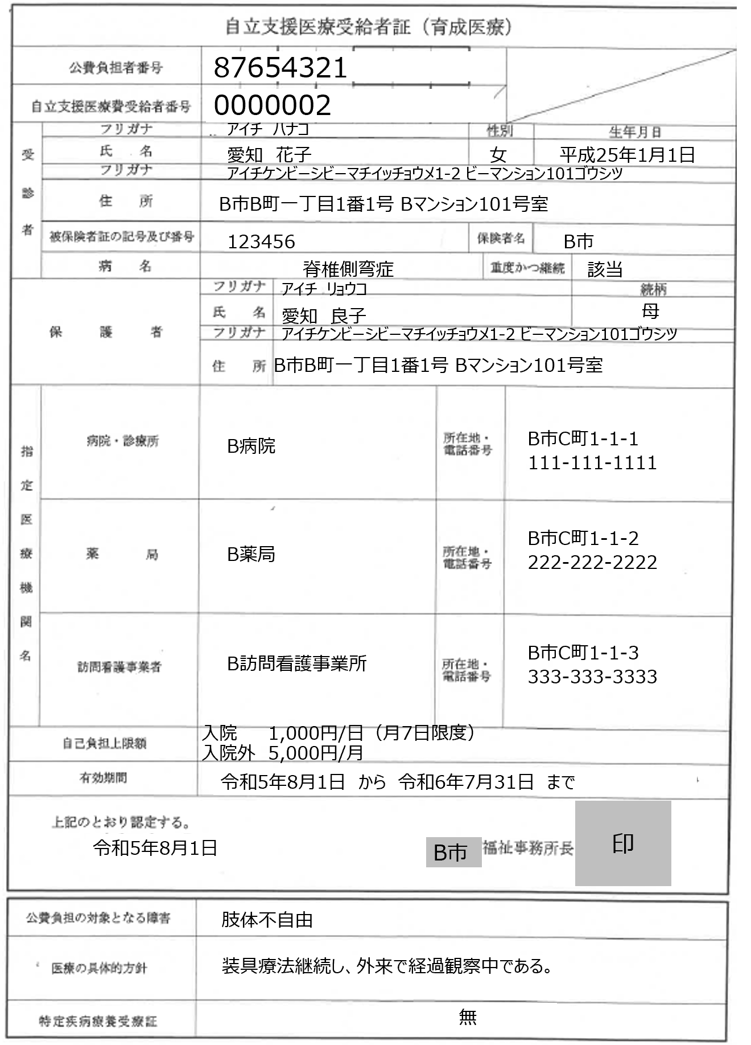
<CertificationDetail> <Item> <Index>1</Index> <Label>受給者証名</Label> <Value>自立支援医療受給者証（育成医療）</Value> </Item> <Item> <Index>2</Index> <Label>公費負担者番号</Label> <Value>87654321</Value> </Item> <Item> <Index>3</Index> <Label>自立支援医療受給者番号</Label> <Value>0000002</Value> </Item> <Item> <Index>4</Index> <Label>受診者</Label> </Item> <Item> <Index>4.1</Index> <Label>氏名</Label> </Item> <Item> <Index>4.1.1</Index> <Label>フリガナ</Label> <Value>アイチハナコ</Value>
</Item> <Item> <Index>4.1.2</Index> <Label>漢字</Label> <Value>愛知花子</Value>
</Item> <Item> <Index>4.2</Index> <Label>性別</Label> <Value>女</Value>
</Item> <Item> <Index>4.3</Index> <Label>住所</Label> </Item> <Item> <Index>4.3.1</Index> <Label>フリガナ</Label> <Value>アイチケンビーシビーマチイッチョウメ1-2 ビーマンション101ゴウシツ</Value>
</Item>
<Item> <Index>4.3.2</Index> <Label>漢字</Label> <Value>B市B町一丁目1番1号 Bマンション101号室</Value>
</Item>
</CertificationDetail>

・"Item"の配下に以下をセットで記載する。 - "Index"（表示順番号）
- "Label"（項目名）
- "Value"（項目値）
※ただし、項目に親子関係があるとき、親項目には"Value"なし

・"Index"のタグ内の番号により項目間の親子関係を示す。
・Indexタグで示される順番は最大で3階層（n.n.n）まで。

‥‥

